상품제안서
캐롤도트 뉴포켓담요 | 상품코드: F28874

 |  |  |  |  |  |  | 02-412-0044 | www.easy1.co.kr
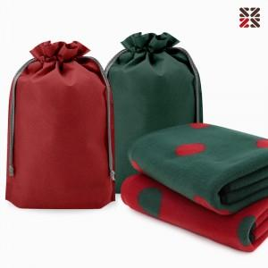

【상세/제작정보】 | ●커버 실크인쇄 1도-100개이상 포함, 100개 미만 별도문의 ●담요 실크인쇄 1도 별도비용문의 ●담요 자수인쇄 별도비용문의

【인쇄/포장옵션】 | 실크 / 포장불가능

【공급단가】 | 수량 | 100~ | 300~ | 500~ | 1,000~ | 3,000~
*VAT별도 | 단가 | 3,750원 | 3,690원 | 3,600원 | 3,510원 | 3,450원

【상품 URL】 | https://dev.easy1.co.kr:443/src/goods_detail.php?gdno=28874

